in
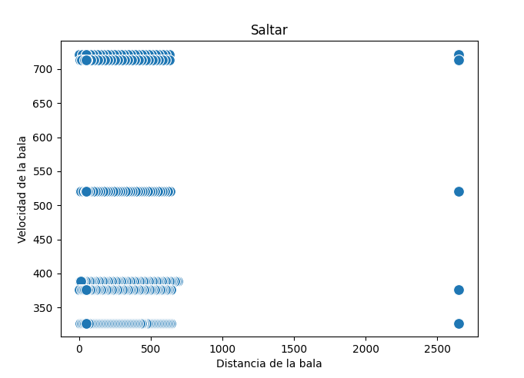
Distancia | Velocidad | Estado
690 | 389 | 0
678 | 389 | 0
665 | 389 | 0
652 | 389 | 0
639 | 389 | 0
626 | 389 | 0
613 | 389 | 0
600 | 389 | 0
587 | 389 | 0
574 | 389 | 0
561 | 389 | 0
548 | 389 | 0
535 | 389 | 0
522 | 389 | 0
509 | 389 | 0
496 | 389 | 0
483 | 389 | 0
470 | 389 | 0
457 | 389 | 0
444 | 389 | 0
431 | 389 | 0
418 | 389 | 0
405 | 389 | 0
392 | 389 | 0
379 | 389 | 0
366 | 389 | 0
353 | 389 | 0
340 | 389 | 0
327 | 389 | 0
314 | 389 | 0
301 | 389 | 0
289 | 389 | 0
276 | 389 | 0
263 | 389 | 0
250 | 389 | 0
237 | 389 | 0
224 | 389 | 0
211 | 389 | 0
198 | 389 | 0
185 | 389 | 0
172 | 389 | 0
159 | 389 | 0
146 | 389 | 1
133 | 389 | 1
120 | 389 | 1
107 | 389 | 1
94 | 389 | 1
81 | 389 | 1
68 | 389 | 1
55 | 389 | 1
42 | 389 | 1
29 | 389 | 1
16 | 389 | 1
3 | 389 | 1
10 | 389 | 1
2650 | 722 | 1
626 | 722 | 1
602 | 722 | 1
578 | 722 | 1
554 | 722 | 1
530 | 722 | 1
506 | 722 | 1
482 | 722 | 0
458 | 722 | 0
434 | 722 | 0
410 | 722 | 0
386 | 722 | 0
362 | 722 | 0
338 | 722 | 0
314 | 722 | 0
289 | 722 | 0
265 | 722 | 0
241 | 722 | 0
217 | 722 | 0
193 | 722 | 0
169 | 722 | 0
145 | 722 | 0
121 | 722 | 0
97 | 722 | 1
73 | 722 | 1
49 | 722 | 1
25 | 722 | 1
1 | 722 | 1
23 | 722 | 1
47 | 722 | 1
50 | 722 | 1
2650 | 714 | 1
627 | 714 | 1
603 | 714 | 1
579 | 714 | 1
555 | 714 | 1
532 | 714 | 1
508 | 714 | 1
484 | 714 | 1
460 | 714 | 0
436 | 714 | 0
413 | 714 | 0
389 | 714 | 0
365 | 714 | 0
341 | 714 | 0
317 | 714 | 0
294 | 714 | 0
270 | 714 | 0
246 | 714 | 0
222 | 714 | 0
198 | 714 | 0
175 | 714 | 1
151 | 714 | 1
127 | 714 | 1
103 | 714 | 1
79 | 714 | 1
56 | 714 | 1
32 | 714 | 1
8 | 714 | 1
16 | 714 | 1
40 | 714 | 1
50 | 714 | 1
2650 | 521 | 1
633 | 521 | 1
616 | 521 | 1
598 | 521 | 1
581 | 521 | 1
564 | 521 | 1
546 | 521 | 1
529 | 521 | 1
512 | 521 | 0
494 | 521 | 0
477 | 521 | 0
459 | 521 | 0
442 | 521 | 0
425 | 521 | 0
407 | 521 | 0
390 | 521 | 0
373 | 521 | 0
355 | 521 | 0
338 | 521 | 0
321 | 521 | 0
303 | 521 | 0
286 | 521 | 0
268 | 521 | 0
251 | 521 | 0
234 | 521 | 0
216 | 521 | 0
199 | 521 | 0
182 | 521 | 0
164 | 521 | 1
147 | 521 | 1
129 | 521 | 1
112 | 521 | 1
95 | 521 | 1
77 | 521 | 1
60 | 521 | 1
43 | 521 | 1
25 | 521 | 1
8 | 521 | 1
9 | 521 | 1
27 | 521 | 1
44 | 521 | 1
50 | 521 | 1
2650 | 376 | 1
638 | 376 | 1
625 | 376 | 1
613 | 376 | 1
600 | 376 | 1
588 | 376 | 1
575 | 376 | 1
563 | 376 | 0
550 | 376 | 0
538 | 376 | 0
525 | 376 | 0
513 | 376 | 0
500 | 376 | 0
488 | 376 | 0
475 | 376 | 0
463 | 376 | 0
450 | 376 | 0
437 | 376 | 0
425 | 376 | 0
412 | 376 | 0
400 | 376 | 0
387 | 376 | 0
375 | 376 | 0
362 | 376 | 0
350 | 376 | 0
337 | 376 | 0
325 | 376 | 0
312 | 376 | 0
300 | 376 | 0
287 | 376 | 0
275 | 376 | 0
262 | 376 | 0
249 | 376 | 0
237 | 376 | 0
224 | 376 | 0
212 | 376 | 0
199 | 376 | 0
187 | 376 | 0
174 | 376 | 0
162 | 376 | 0
149 | 376 | 0
137 | 376 | 0
124 | 376 | 1
112 | 376 | 1
99 | 376 | 1
86 | 376 | 1
74 | 376 | 1
61 | 376 | 1
49 | 376 | 1
36 | 376 | 1
24 | 376 | 1
11 | 376 | 1
1 | 376 | 1
14 | 376 | 1
26 | 376 | 1
39 | 376 | 1
50 | 376 | 1
2650 | 327 | 1
640 | 327 | 1
629 | 327 | 1
618 | 327 | 1
607 | 327 | 1
596 | 327 | 1
585 | 327 | 0
574 | 327 | 0
563 | 327 | 0
552 | 327 | 0
542 | 327 | 0
531 | 327 | 0
520 | 327 | 0
509 | 327 | 0
498 | 327 | 0
487 | 327 | 0
476 | 327 | 0
465 | 327 | 0
454 | 327 | 0
443 | 327 | 0
433 | 327 | 0
422 | 327 | 0
411 | 327 | 0
400 | 327 | 0
389 | 327 | 0
378 | 327 | 0
367 | 327 | 0
356 | 327 | 0
345 | 327 | 1
334 | 327 | 1
324 | 327 | 1
313 | 327 | 1
302 | 327 | 1
291 | 327 | 1
280 | 327 | 1
269 | 327 | 1
258 | 327 | 1
247 | 327 | 1
236 | 327 | 1
225 | 327 | 1
215 | 327 | 1
204 | 327 | 1
193 | 327 | 1
182 | 327 | 1
171 | 327 | 1
160 | 327 | 1
149 | 327 | 1
138 | 327 | 0
127 | 327 | 0
116 | 327 | 1
106 | 327 | 1
95 | 327 | 1
84 | 327 | 1
73 | 327 | 1
62 | 327 | 1
51 | 327 | 1
40 | 327 | 1
29 | 327 | 1
18 | 327 | 1
7 | 327 | 1
3 | 327 | 1
14 | 327 | 1
25 | 327 | 1
36 | 327 | 1
47 | 327 | 1
50 | 327 | 1

